PPED
PROYECCIONES DE POBLACIÓN Y ESTUDIOS DEMOGRÁFICOS (PPED)

Actualizado el 30 de Julio de 2025
DEPARTAMENTAL. PROYECCIONES DE POBLACIÓN POR ÁREA GEOGRÁFICA. PERIODO 2018-2050
Se incorporan nuevas tendencias observadas en la dinámica poblacional asociada a la aceleración del cambio en los componentes demográficos y mejoras técnicas en la producción estadística de esta operación derivada de los censos nacionales de población y vivienda, así como de las estadísticas de los hechos vitales.

DEPARTAMENTAL. PROYECCIONES DE POBLACIÓN POR ÁREA GEOGRÁFICA. PERIODO 2018-2050
Aplicación del modelo de componentes de cohortes con un enfoque adaptado multiregional.
Mapa de Regiones Demográficas para la realización de Proyecciones de población
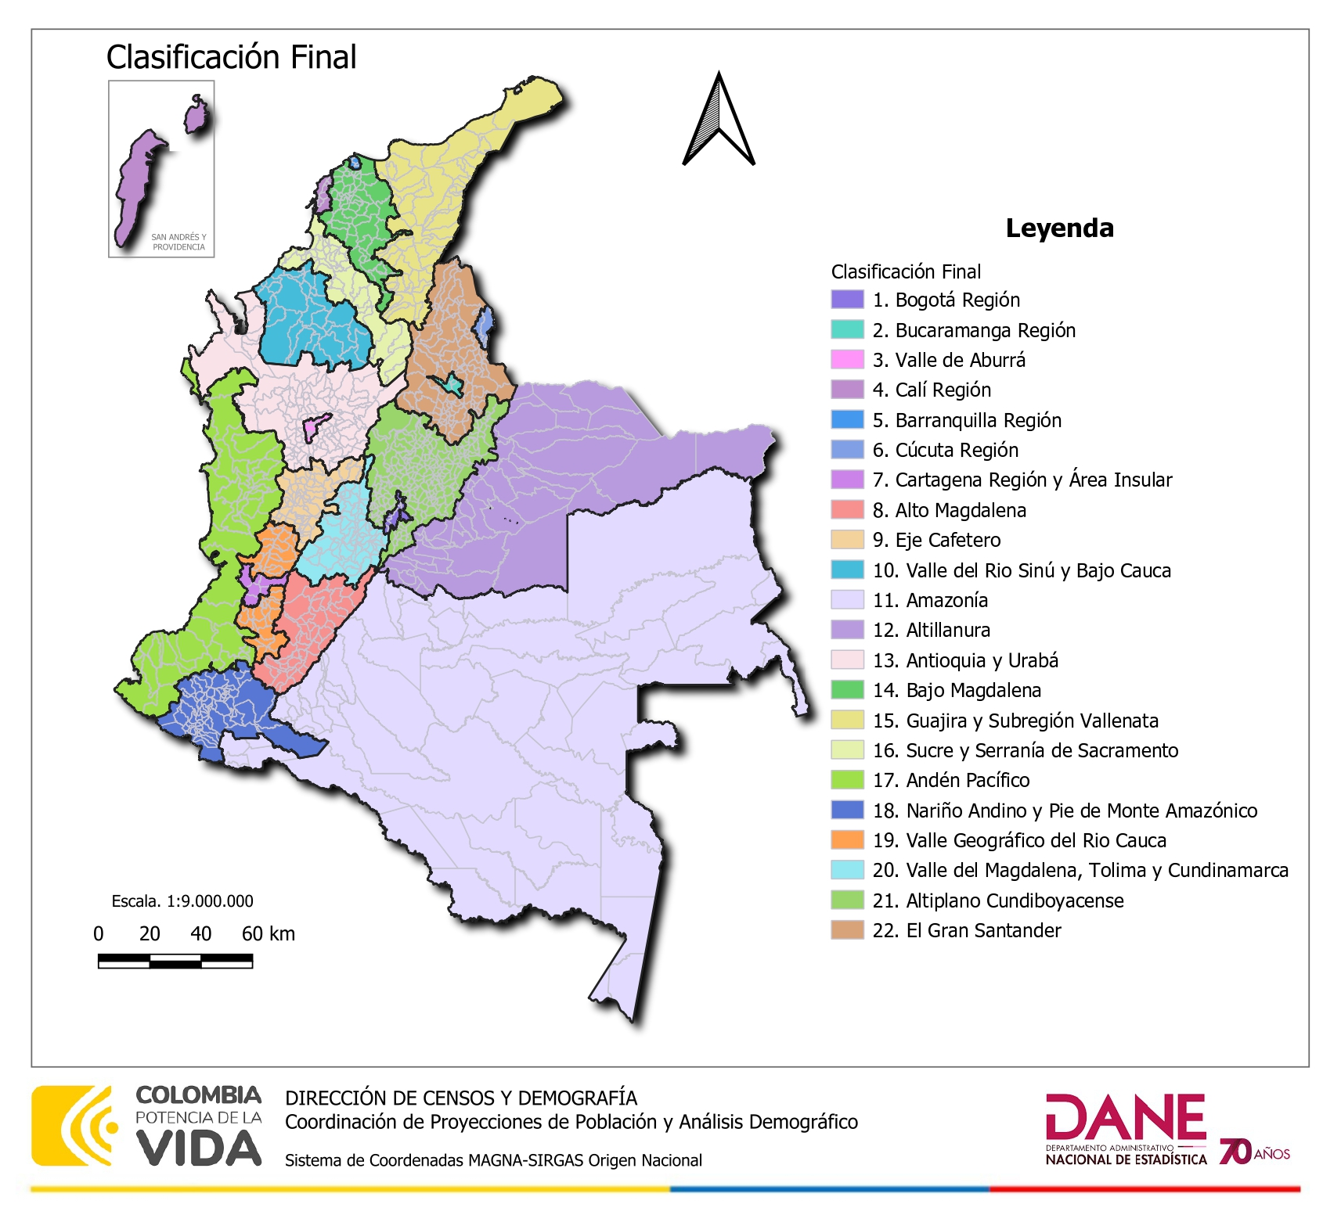

Dirección técnica de Censos y Demografía (DCD)

Hoja2
Proyección de la población en Antioquia
AÑO | Censo 2018 | AÑO | Censo 2005 | AÑO | Censo 1993 | AÑO | Censo 1985
2018 | 6407149 | 2005 | 5460843 | 1993 | 4607874 | 1985 | 3994984
2019 | 6518070 | 2006 | 5528121 | 1994 | 4679652 | 1986 | 4073176
2020 | 6642072 | 2007 | 5595180 | 1995 | 4753428 | 1987 | 4152532
2021 | 6721140 | 2008 | 5662099 | 1996 | 4828617 | 1988 | 4231540
2022 | 6777249 | 2009 | 5730377 | 1997 | 4904267 | 1989 | 4309045
2023 | 6826125 | 2010 | 5800160 | 1998 | 4979394 | 1990 | 4384563
2024 | 6880799 | 2011 | 5869191 | 1999 | 5053418 | 1991 | 4458798
2025 | 6928372 | 2012 | 5935916 | 2000 | 5125644 | 1992 | 4532670
2026 | 6963990 | 2013 | 6001151 | 2001 | 5195638
2027 | 6996191 | 2014 | 6066806 | 2002 | 5263667
2028 | 7025480 | 2015 | 6134953 | 2003 | 5330340
2029 | 7052085 | 2016 | 6211312 | 2004 | 5396150
2030 | 7076190 | 2017 | 6296843
2031 | 7097805
2032 | 7116845
2033 | 7133203
2034 | 7146924
2035 | 7158023
2036 | 7166414
2037 | 7172022
2038 | 7175005
2039 | 7175129
2040 | 7172693
2041 | 7167536
2042 | 7159734
2043 | 7149370
2044 | 7136454
2045 | 7121045
2046 | 7103144
2047 | 7082876
2048 | 7061324
2049 | 7036496
2050 | 7009537

